©一周进步
©版权声明 B站的小伙伴你好，感谢遇见爱学习的你，如果想了解更多内容，可以点击右侧图片进入一周进步官网，里面有更多知识等你学习👉 此外，还需要严肃的和大家声明几点： 本课程虽然在B站免费提供给大家，但版权仍归一周进步所有，未经书面同意私自录制、转载传播等行为均属侵权行为。 一周进步官网平台上所有内容，包括但不限于视频、文字、图片均由一周进步或其他权利人依法拥有其知识产权，包括但不限于著作权、商标权、专栏权等。未经一周进步的明确书面特别授权，任何人不得为任何目的使用以及向任何自然人或单位提供出售、营销、出版或利用一周进步官网上提供的任何内容或服务。 如有违反者，将承担由此给一周进步或其他权利人造成的一切损失。 祝大家学习愉快 | 

开始
欢迎使用 Excel
示例1 | 不同单元格格式
1
2
3
4
5
为什么同个内容，表格显示却不一样？
6

示例2
2021-01-01
100.00

开始吧 >

1.单元格内容
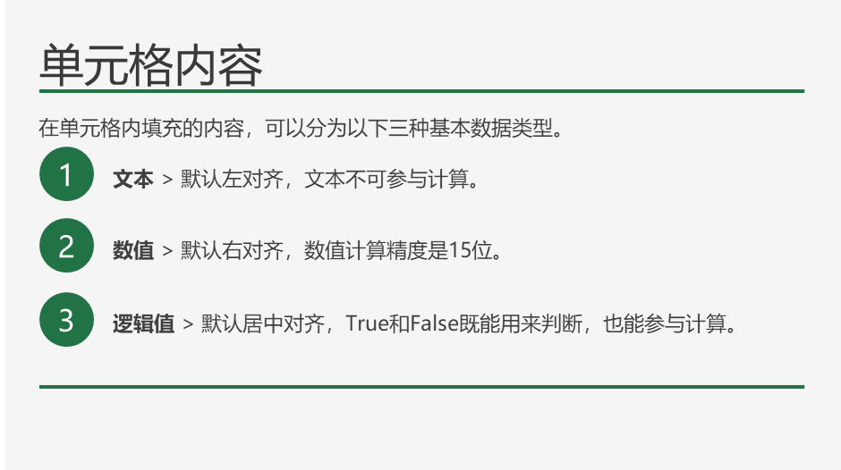

文本 | 一周进步 | 若梦
数值 | 12345 | 67890
逻辑值 | TRUE | FALSE

第四季度销售数据
部门 | 类别 | 十月 | 十一月 | 十二月
肉类 | 牛肉 | 90000 | 110000 | 120000
烘焙品 | 甜点 | 25000 | 80000 | 120000
下一步 >
农产品 | 水果 | 10000 | 30000 | 40000
农产品 | 蔬菜 | 30000 | 80000 | 30000
熟食 | 沙拉 | 90000 | 35000 | 25000
肉类 | 鸡肉 | 75000 | 82000 | 2000000
烘焙品 | 面包 | 30000 | 15000 | 20000
熟食 | 三明治 | 80000 | 40000 | 20000

延伸知识
按Delete键可以快速清除单元格内容，但如果只想清除格式，可以在开始选项卡右侧，找到橡皮擦-选择“清除格式”。

2.单元格常规格式
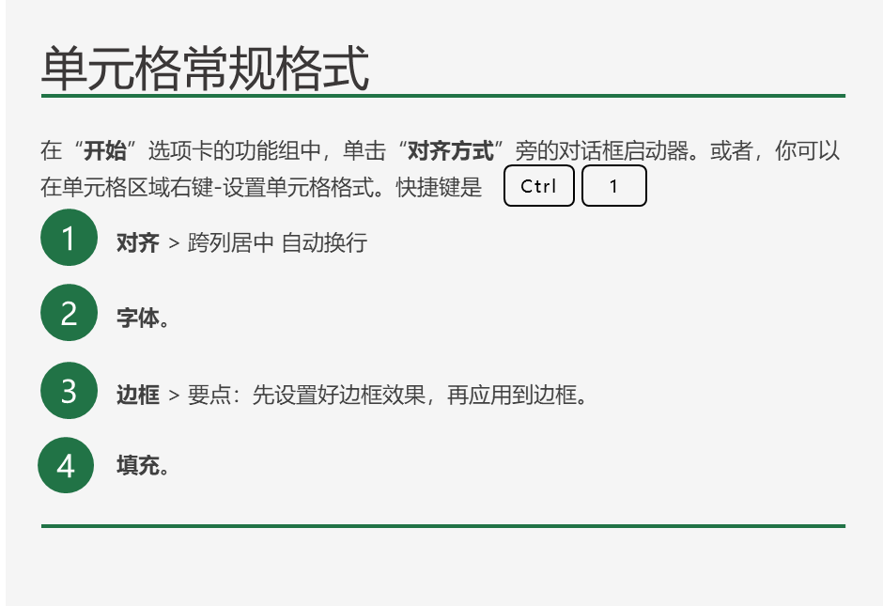
用表格轻松处理工作
表格可以为你带来特殊的功能和便利。下面介绍如何创建表格： | 第四季度销售数据
单元格 C5 至 G13 含有数据。转到该区域中的任意单元格，如单元格 D8。按 Ctrl+G，键入 D8，然后按 Enter。 | 部门 | 类别 | 十月 | 十一月 | 十二月
按 Alt+N 进入功能区上方的“插入”选项卡，然后按 T 并按 Enter。或者，按快捷键组合 Ctrl+T，然后按 Enter。 | 肉类 | 牛肉 | 90000 | 110000 | 120000
现在，你创建了一个表格，即一个具有特殊功能的单元格的集合。对于初学者：表格提供了镶边行，更易于阅读。 | 烘焙品 | 甜点 | 25000 | 80000 | 120000
你也可以轻松创建新行。转到单元格 C13 下的空单元格：肉类。键入一些文本，然后按 Enter。表格将出现一个新行。 | 农产品 | 水果 | 10000 | 30000 | 40000
还可以轻松创建列：转到 H5 和 H14 之间的任意单元格，例如 H10。键入一些文本，然后按 Enter。表格将出现一个新列。重复该过程，在列 I 中添加新列。 | 农产品 | 蔬菜 | 30000 | 80000 | 30000
请注意这两列的创建和格式设置方式，并且文本“一 月”和“二 月”被填充到单元格 H5 和 I5 中。 | 熟食 | 沙拉 | 90000 | 35000 | 25000
延伸知识：尝试更改表格样式。首先在表格中的单元格 C5 和 I14 之间选择一个单元格。“表格工具设计”选项卡将显示在 Excel 的顶部。按 Alt+JT 进入功能区上方的“设计”选项卡，然后按 S 打开“表格样式”。使用箭头键在选项中导航，并选择你喜欢的表格样式。 | 肉类 | 鸡肉 | 75000 | 82000 | 2000000
向下滚动查看更多详细信息：转到 A27。或者，若要继续下一步，请按 Ctrl+PageDown。 | 烘焙品 | 面包 | 30000 | 15000 | 20000
 | 熟食 | 三明治 | 80000 | 40000 | 20000

延伸知识
人们常混淆 Excel 中的“边框”和“网格线”。网格线只是辅助查看的一个功能，打印时默认是不显示的。你可以在“视图”选项卡调用它。

下一步 >

3.单元格数字格式
单元格数字格式
在“开始”选项卡的功能组中，单击“数字”旁的对话框启动器。或者，你可以在单元格区域右键-设置单元格格式。快捷键是
常规格式 > 多数情况下，设置为“常规”格式的数字即以键入的方式显示。但 Excel 可能不会按你的预期对这些数字进行格式设置。
1
文本格式 > 将单元格的内容视为文本，并在键入时准确显示内容，即使键入数字也是如此。
2
日期格式 > Excel 可将日期存储为序列号，以便可以在计算中使用它们。默认情况下, 1900 年1月1日为序列号 1。
3
自定义数字格式 > 以现有格式为基础，生成的自定义数字格式。
4
Ctrl
1
向下滚动查看更多详细信息
 |  |  | ￥90,000.00
 |  | 第四季度销售数据
 |  | 部门 | 类别 | 十月 | 十一月 | 十二月
 |  | 肉类 | 牛肉 | ¥90,000.00 | ¥110,000.00 | ¥120,000.00
 |  | 烘焙品 | 甜点 | ¥25,000.00 | ¥80,000.00 | ¥120,000.00
 |  | 农产品 | 水果 | ¥10,000.00 | ¥30,000.00 | ¥40,000.00
 |  | 农产品 | 蔬菜 | ¥30,000.00 | ¥80,000.00 | ¥30,000.00
 |  | 熟食 | 沙拉 | ¥90,000.00 | ¥35,000.00 | ¥25,000.00
 |  | 肉类 | 鸡肉 | ¥75,000.00 | ¥82,000.00 | ¥2,000,000.00
 |  | 烘焙品 | 面包 | ¥30,000.00 | ¥15,000.00 | ¥20,000.00
 |  | 熟食 | 三明治 | ¥80,000.00 | ¥40,000.00 | ¥20,000.00

延伸知识
Excel 在单元格中显示 #####，则单元格可能宽度不够，无法显示数据。双击单元格列的右边界，可以快速自动重调列宽以适合数字。或者，你可以在“开始”选项卡-“格式”-“自动调整行高”。

格式 | 官方说明 | 举例
常规 | 键入数字时 Excel 所应用的默认数字格式。 多数情况下，设置为“常规”格式的数字即以键入的方式显示。 然而，如果单元格的宽度不够显示整个数字，则“常规”格式将对带有小数点的数字进行四舍五入。 “常规”数字格式还对较大的数字（12 位或更多）使用科学计数（指数）表示法。 | 123
数值 | 用于数字的一般表示。 您可以指定要使用的小数位数、是否使用千位分隔符以及如何显示负数。 | 123.00
货币 | 用于一般货币值并显示带有数字的默认货币符号。 您可以指定要使用的小数位数、是否使用千位分隔符以及如何显示负数。 | ¥123.00
会计专用 | 也用于货币值，但是它会在一列中对齐货币符号和数字的小数点。 | ¥123.00
延伸知识
Excel 可将日期存储为序列号，以便可以在计算中使用它们。默认情况下, 1900 年1月1日为序列号 1。
日期 | 根据您指定的类型和区域设置（国家/地区），将日期和时间序列号显示为日期值。 以星号 (*) 开头的日期格式受在“控制面板”中指定的区域日期和时间设置更改的影响。 不带星号的格式不受“控制面板”设置的影响。 | 1900-05-02
时间 | 根据您指定的类型和区域设置（国家/地区），将日期和时间序列号显示为时间值。 以星号 (*) 开头的时间格式受在“控制面板”中指定的区域日期和时间设置更改的影响。 不带星号的格式不受“控制面板”设置的影响。 | 12:00:00
百分比 | 将单元格值乘以 100，并将结果与百分号 (%) 一同显示。 您可以指定要使用的小数位数。 | 0.50%
分数 | 根据所指定的分数类型以分数形式显示数字。 | 0.5
科学记数 | 以指数计数法显示数字，将其中一部分数字用 E+n 代替，其中，E（代表指数）指将前面的数字乘以 10 的 n 次幂。 例如，2 位小数的“科学记数”格式将 12345678901 显示为 1.23E+10，即用 1.23 乘以 10 的 10 次幂。 你可以指定要使用的小数位数。 | 1.23E+10
延伸知识
单元格左上角显示的绿色小三角，叫做“错误指示器”，Excel认为此单元格可能出现了错误。在文本型数字单元格中，非常常见。
文本 | 将单元格的内容视为文本，并在键入时准确显示内容，即使键入数字也是如此。 | 123
特殊 | 将数字显示为邮政编码、电话号码或社会保险号码。 | 123
自定义 | 使你能够修改现有数字格式代码的副本。 使用此格式可以创建添加到数字格式代码列表中的自定义数字格式。 | 123 元 |  | 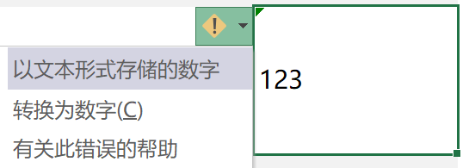
看看编辑栏，你会发现：
自定义格式的数字并不会改变数值本身，只改变数值的显示方式。

4.常用的数字格式代码
常用的数字格式代码

0 # ? | 三个常见的数值占位符

原数据 |  | 0.0 |  |  |  | 000.000
10 |  | 10.0 |  |  |  | 010.000
6.26 |  | 6.3 |  |  |  | 006.260
120.1 |  | 120.1 |  |  |  | 120.100
0.825 |  | 0.8 |  |  |  | 000.825

 |  | ###.### |  |  |  | ???.???
 |  | 10 |  |  |  | 10
 |  | 6.26 |  |  |  | 6.26
 |  | 120.1 |  |  |  | 120.1
 |  | 0.825 |  |  |  | 0.825

@ | 作用于文本的占位符，可以用英文引号""中加入文本,在文本前后增加数值对文本进行自定义格式

原数据 |  | 自定义 |  | 自定义
张三 |  | 张三 |  | 张三
李四 |  | 李四 |  | 李四
王五 |  | 王五 |  | 王五
赵六 |  | 赵六 |  | 赵六

0;-0;0;@ | 利用数字格式4个区域的定义（正数;负数;零值;文本），可以对各区域内容独立定义。

原数据 |  | 隐藏正数 |  | 隐藏负数 |  | 隐藏零值 |  | 隐藏文本
10 |  |  |  | 10 |  | 10 |  | 10
-13 |  | -13 |  |  |  | -13 |  | -13
0 |  | 0 |  | 0 |  |  |  | 0
Alice |  | Alice |  | Alice |  | Alice |  | Alice

 |  | 自定义
 |  | 正 10
 |  | 负 13
 |  | 零
 |  | Alice

 |  | 正数;负数;零值 |  | 正数/零值;负数 |  | 所有数字
 |  | ↑ 10 |  | ↑ 10 |  | ↑ 10
 |  | ↓ 13 |  | ↓ 13 |  | ↑ -13
 |  | - |  | ↑ 0 |  | ↑ 0
 |  | Alice |  | Alice |  | Alice

[颜色] | 中文版的EXCEL可以用颜色代码编写自定义格式，使其显示不同的颜色。

原数据 |  | 自定义颜色
10 |  | 10
-13 |  | -13
0 |  | 0
Alice |  | Alice

<=> | 条件组成比较运算符和值。

原数据 |  | [条件1];[条件2];[其他] |  |  | [条件];[其他]
100 |  | 100 |  |  | 100
80 |  | 80 |  |  | 80
60 |  | 60 |  |  | 60
59 |  | 59 |  |  | 59

y-m-d | 通过改变代码的数量和顺序改变日期的显示方式

年 | 显示 |  | 月 | 显示 |  | 日 | 显示
yyyy | 2008-09-01 |  | mmm | 2008-09-01 |  | dd | 2008-09-01
yy | 2008-09-01 |  | mm | 2008-09-01 |  | d | 2008-09-01
 |  |  | m | 2008-09-01

星期 | 显示 |  | 上下午 | 显示 |  | 时间 | 显示
aaaa | 39692 |  | 上午/下午 | 下午 |  | h:m:s | 2008-09-01 09:15:00
aa | 39692 |  | AM/PM | PM |  | hh:mm:ss | 2008-09-01 09:15:00
dddd | 2008-09-01 |  | a/p | p

综合练习
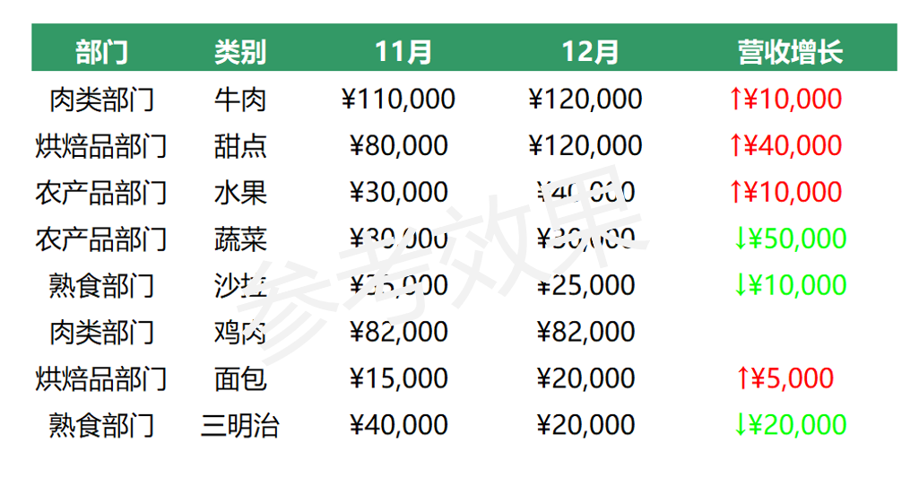
要求1 | 将[部门]一列的文本后添加"部门"二字，如：肉类部门

要求2 | 将标题中的两个日期，在不改变数值的情况下，只显示月份，不显示年和日，如：11月

要求3 | 将[11月][12月][营收增长]三列中的数值，设置为货币专用显示，显示0位小数

要求4 | 将[营收增长]一列中正增长的数值，标记为红色向上箭头，如： ↑￥10000，负增长的数值标为绿色向下箭头如： ↓￥-50000，隐藏零值

 | 部门 | 类别 | 2019-11-01 | 2019-12-01 | 营收增长
 | 肉类 | 牛肉 | 110000 | 120000 | 10000
 | 烘焙品 | 甜点 | 80000 | 120000 | 40000
 | 农产品 | 水果 | 30000 | 40000 | 10000
 | 农产品 | 蔬菜 | 80000 | 30000 | -50000
 | 熟食 | 沙拉 | 35000 | 25000 | -10000
 | 肉类 | 鸡肉 | 82000 | 82000 | 0
 | 烘焙品 | 面包 | 15000 | 20000 | 5000
 | 熟食 | 三明治 | 40000 | 20000 | -20000
参考效果

